образец 21 расписка
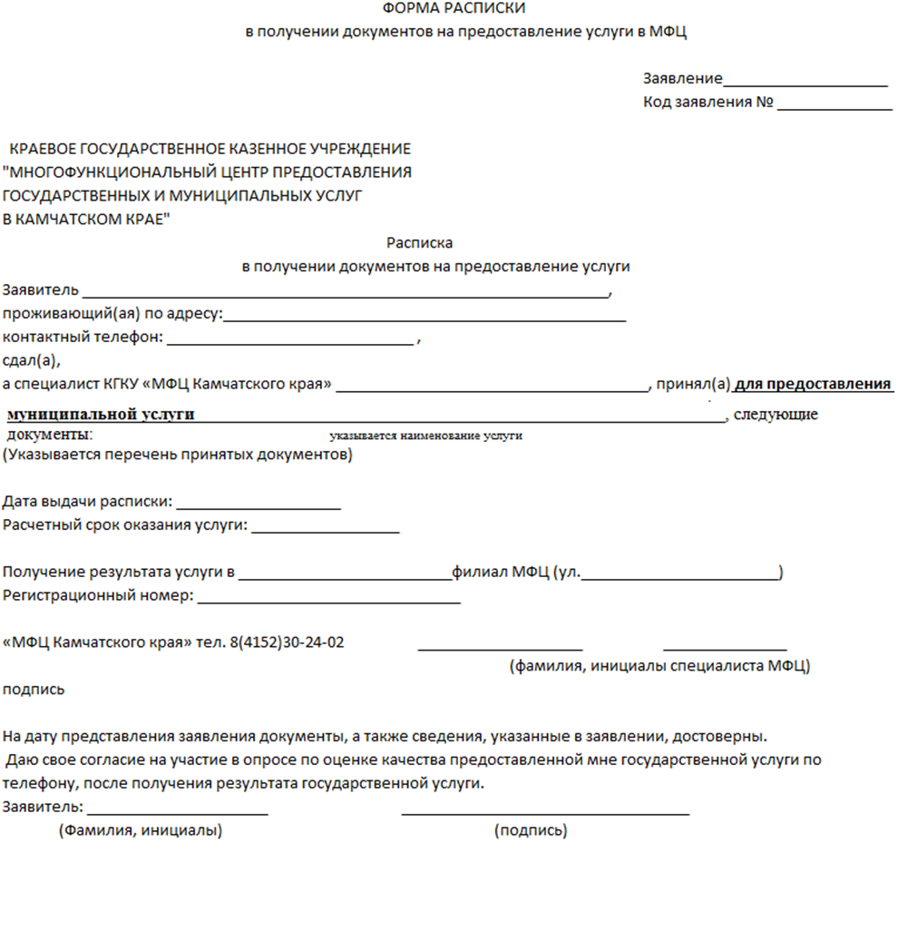
Приложение № 21 к технологической схеме предоставления муниципальной услуги по выдаче архивных справок, архивных выписок, копий архивных документов и иных сведений на основе документов архивного фонда

